事業継続計画（財務）記入例
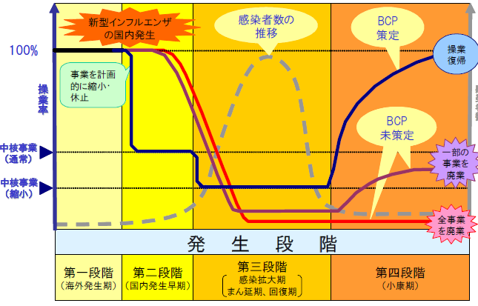
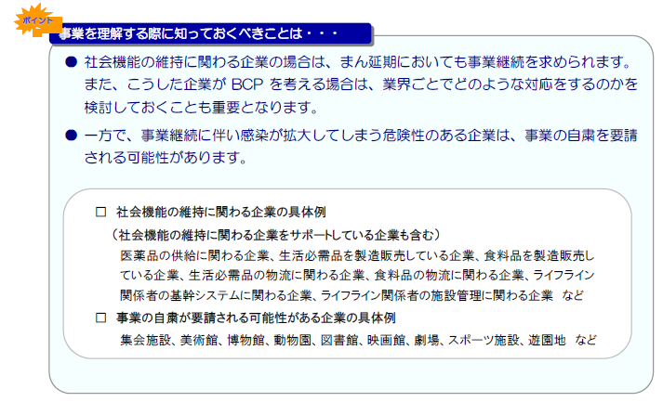
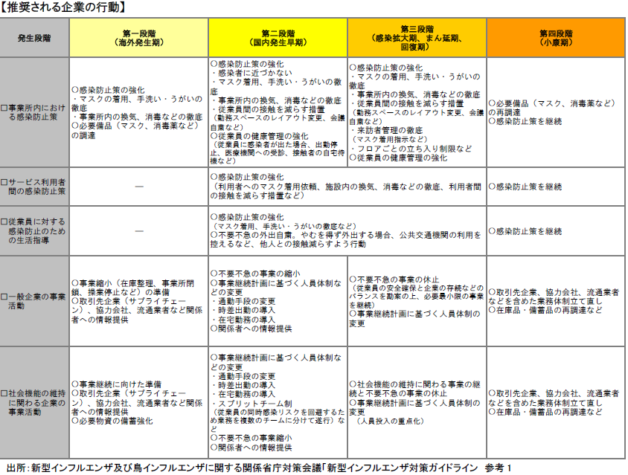
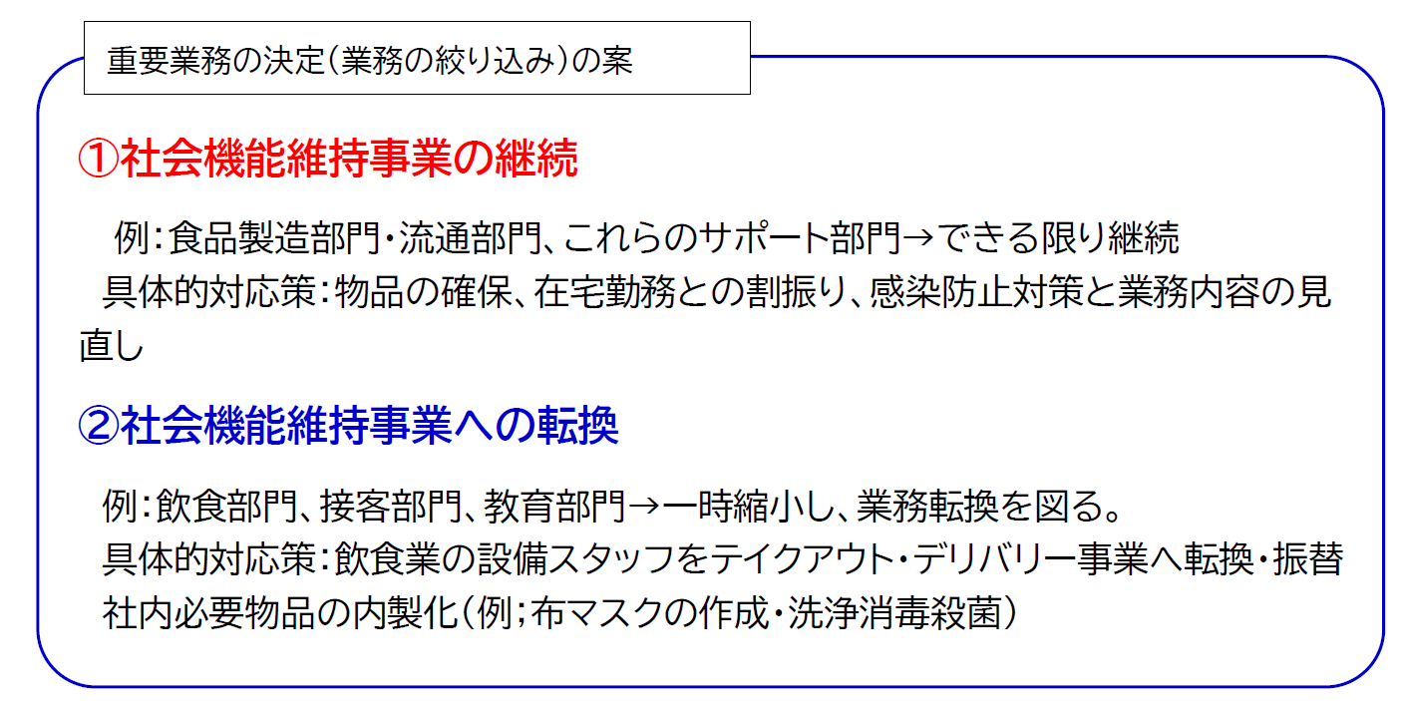
様式２ 事業継続計画（財務計画）
 | 現在の感染発生段階 |  |  |  |  |  |  | 小康期までの月数
（１）基本継続方針の検討 |  |  |  |  |  |  |  |  |  |  |  |  | ５）新型インフルエンザ等発生時におけるBCPの策定・実行（財務分析）
 |  |  |  |  |  |  |  |  |  |  |  |  | ・管理費分析
 |  |  |  |  |  |  |  |  |  |  |  |  | 人件費 |  | 固定費
 |  |  |  |  |  |  |  |  |  |  |  |  | 人件費 | 社保料 | 家賃 | リース料 | 消耗品費 | 燃料費 | 手数料 | その他 | 合計
事業継続計画の策定・実行メンバ－の選任 |  |  |  |  |  |  |  |  |  |  |  |  | 0 | 0 |  |  |  |  |  |  | 0 | ④
 | 最終決定者 |  |  |  | 人員計画担当 |  |  |  |  | その他補助
 | 事業分析・売上減少担当 |  |  |  | 財務分析・資金手当 |  |  |  |  |  |  |  | ・必要な資金の確保
（２）事業影響度分析・リスク分析と重要業務の特定、（３）重要な要素・資源の確保 |  |  |  |  |  |  |  |  |  |  | （単位：千円） |  | （（①昨年売上 |  | －②売上減少額） |  | ×粗利率）) ※１ | ー（④管理費 |  | ー③人件費減少額） |  | 小康期までの月数
 | 売上分析 | 昨年売上 | 昨年粗利 | 売上割合 | 粗利率 | 中核事業 | 事業維持に必要な資源（人員・物品・設備） |  |  |  | 社会機能維持 | 事業継続
 |  |  |  |  |  |  |  |  |  |  |  |  | 0 |  | 0 |  | 15% | 0 |  | 0 |  | 0
 | 全社合計 | 0 | 0 | 0%
 | 部門１ |  |  |  |  |  |  |  |  |  |  |  | =⑤会社維持に必要な資金 |  | 0 |  | － ⑥現在の資金
 | 部門２
 | 部門３ |  |  |  |  |  |  |  |  |  |  |  | ＝⑦借入必要額 |  | 0 |  |  |  |  | ※月間赤字 | 0
 | 合計 ① | 0
 | ※月平均や年間で試算する。 |  |  |  |  |  |  |  |  |  | （単位：千円） |  | ※１ 粗利率については、事業変更後を考慮して試算します。取引先の繰延や倒産による未回収を含めて考慮する必要があります。
 | 売上減少試算 | 昨年売上 |  | 予想減少率 |  | 売上減少額 |  | 休業可能割合 | 所属人数 | 備考
 |  | 部門名 | 売上 |  |  |  |  |  |  |  |  |  | （６）事業継続のための具体的な対応策
 | 中核事業 | 部門１ | 0 |  |  |  |  | 0 |  |  |  |  |  | 自社での事業維持努力 |  |  | 他社との協力 |  |  | 公的支援
 |  | 部門２ | 0 |  |  |  |  | 0 |  |  |  |  | ②売上減少額への対応 |  |  |  |  |  |  | なし？

 | 休止・縮小事業 | 部門３ | 0 |  |  |  |  | 0

 | 合計 | 0 |  | ② |  | 0 |  |  |  | 0
（４）人員計画の立案 |  |  |  |  |  |  |  |  |  |  |  |  | ③人件費減少への対応 |  |  |  |  |  |  | 雇用調整助成金（厚労省） 【要件】1ヶ月5％以上低下 【対象】雇用保険の加入の有無を問わない 【助成率】最大9／10（上限8,330円（1人一日値あたり）＋教育訓練場合の加算 1,200円）
 |  |  | 社員区分 | 昨年人件費 |  |  | 所属人数 | 申請可能額 | 最大休業取得率 | 備考
 | 中核事業 | 部門１ | 正社員 |  |  |  |  | 0
 |  |  | パート |  |  |  |  | 0
 |  | 部門２ | 正社員 |  |  |  |  | 0
 |  |  | パート |  |  |  |  | 0
 | 休止・縮小事業 | 部門３ | 正社員 |  |  |  |  | 0
 |  |  | パート |  |  |  |  | 0 |  |  |  |  | ⑦借入必要額への対応 |  |  |  |  |  |  | 新型コロナウイルス特別貸付（公庫） 【要件】最近1ヵ月の売上高が前年または前々年の同期と比較して5％以上減少している方 【限度額】最大6000万円 【利率】基準利率－0.9％（実質無利子）あり
 |  | 部門 | 正社員
 |  |  | パート
 |  | 部門 | 正社員
 |  |  | パート
 | 合計 |  |  | 0 |  |  | ③ | 0

参考資料１ |  |  |  |  |  |  |  |  |  |  |  |  | 参考資料２
 | 感染症の発生段階と事業継続計画の関係

